周报
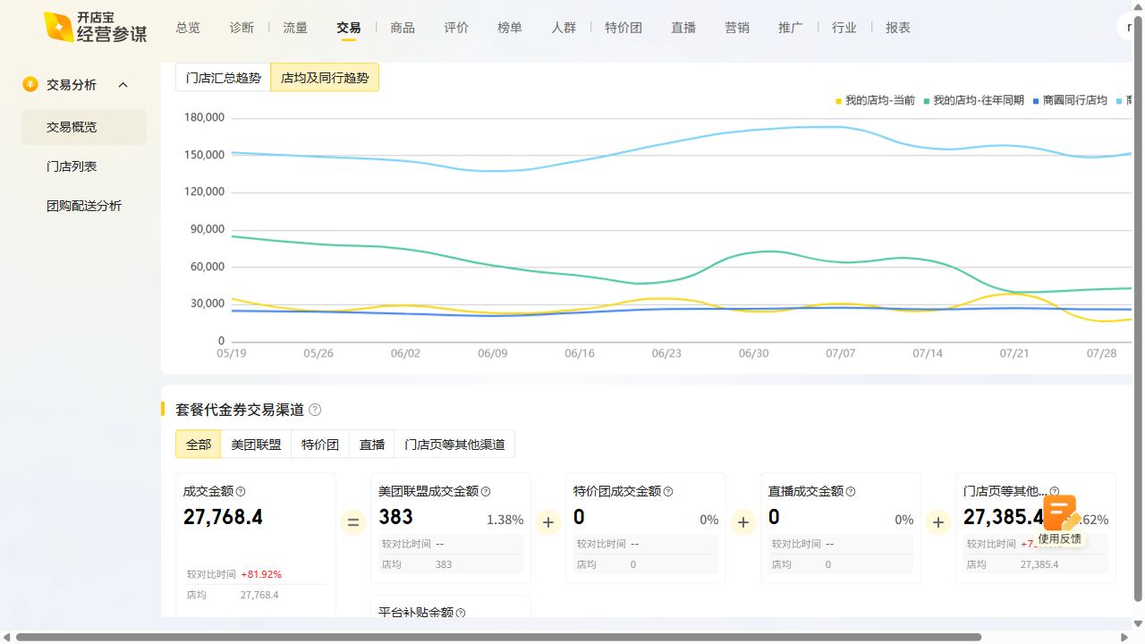
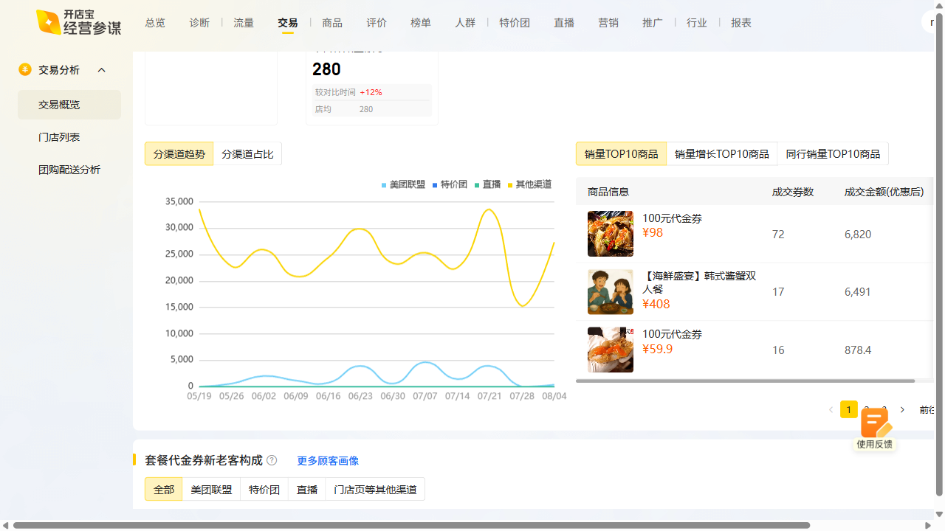
韩味岛周报数据复盘 2025-08-04~2025-08-10

曝光：2.45w（455），环比1.9% 访问：2.0k（195），环比10.8% 购买：63（23），环比57.5% 收藏打卡：收藏-5.95%，打卡+27.78%

